Старт
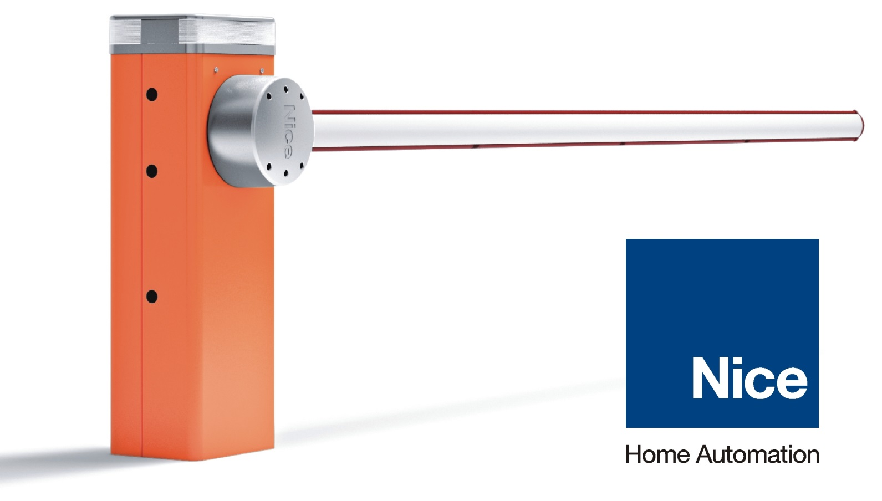
 | Офис в Москве | тел. +7 (495) 989.76.92
 | Московская обл., г.Одинцово, ул.Транспортная, д.2 | info@niceforyou.ru
 | Офис в Санкт-Петербурге | тел. +7 (812) 309.32.17
 | г.Санкт-Петербург, наб. реки Волковки, д.7 | spb@niceforyou.ru
 | Офис в Краснодаре | тел. +7 (861) 992.08.69
 | Краснодарский край, г.Краснодар, ул.Уральская, д.151/1 | yug@niceforyou.ru
 | Офис в Казани | тел. +7 (843) 212.09.38
 | Республика Татарстан, г.Казань, ул.М.Гафури, д.50 | kazan@niceforyou.ru

Прайс-лист ЗАО "Найс Автоматика для Дома" 1 июня 2016г.
Для консультации по выбору запчастей к приводам и шлагбаумам обращайтесь на горячую линию технической поддержки Nice по телефону 8-800-333-17-17

 | Комплекты автоматики и пультов Nice

 | Прайс-лист на товарные позиции

 | Прайс-лист на запчасти и принадлежности Nice

